Blad1
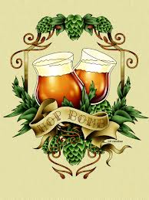
 | 

Brouwsel: | 95
Type: | Brown Porter
Klasse: | B
Gebrouwen op: | 2014-10-03
Gebotteld op (schatting): | 2014-11-03
Bitterheid (IBU) | 31.6
Geschatte kleur (EBC) | 51
Recept hoeveelheid | 60

Ingrediënten | Ingrediënten | Hoeveelheid (g)
Maischen | Palemout 7ebc | 13000
 | Cara Crystal 250ebc | 1500
 | Chocolade 800-1000ebc | 700
 | Meladoidine 70ebc | 200
 | Brouwzout (MgSO4) | 30

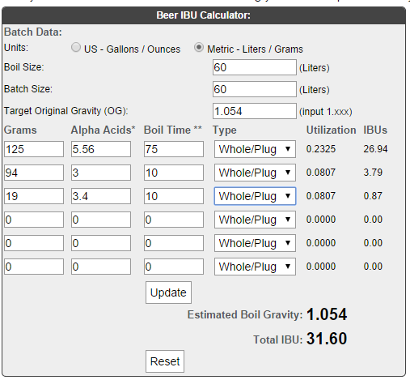
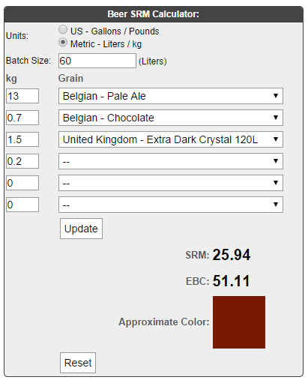
Hop | Ingrediënten | Alfazuur (%) | Hoeveelheid (g) | http://www.brewersfriend.com/ibu-calculator/ | http://www.brewersfriend.com/srm-calculator/

1e hop, 75 min koken | East Kent Goldings, bloemen | 5.56 | 125
2e hop, 10 min koken | Saaz (bloemen) | 3 | 94
2e hop, 10 min koken | Saaz (bloemen) | 3.4 | 19

Gist | Ingrediënten | Hoeveelheid
Safebrew S-04 | 11 gram per zakje | 3

Maischschema: | Temperatuur (°C) | Rusttijd (min.)
inmaichen | 52 | 1
eiwitrust | 62 | 40
beta amylase | 73 | 40

denaturatie | 78 | 2

Tijdstip | Datum | SG | Volume
naar open vergisting** | 2014-10-03 | 1054 | 60
naar gesloten vergisting**(gist afgetapt)
SG (uitvergist)
Bottelen | schatting | 1019 | 59.1
 | 4.6 | % Alcohol***
***Alcoholpercentage ((begin SG) - Eind SG) *0,131
** Conische vergistingstank; open en gesloten vergisting is in dezelfde tank.

